DT013
MAPA DE LOS RESULTADOS DE LA ELECCIÓN DE DIPUTACIONES LOCALES POR EL PRINCIPIO DE MAYORÍA RELATIVA

DISTRITO ELECTORAL 13 |  |  |  |  |  |  |  |  |  | Resultados con base en los resultados de los cómputos distritales de los Consejos Electorales Distritales y las resoluciones de los cómputos jurisdiccionales.
VAXCAMPECHE | PT | PVEM | MOVIMIENTO CIUDADANO | MORENA | PES | RSP | FXM | CANDIDATOS/AS NO REGISTRADOS/AS | VOTOS NULOS | VOTACIÓN T. EMITIDA
617 | 3,112 | 8,067 | 3,164 | 124 | 3,128 | 64 | 62 | 5 | 929 | 19,272

PAN | PRI | PRD | PRI |  |  |  |  | GANADOR
2,913 | 199 |  | 1,024 | 774 | 6,269

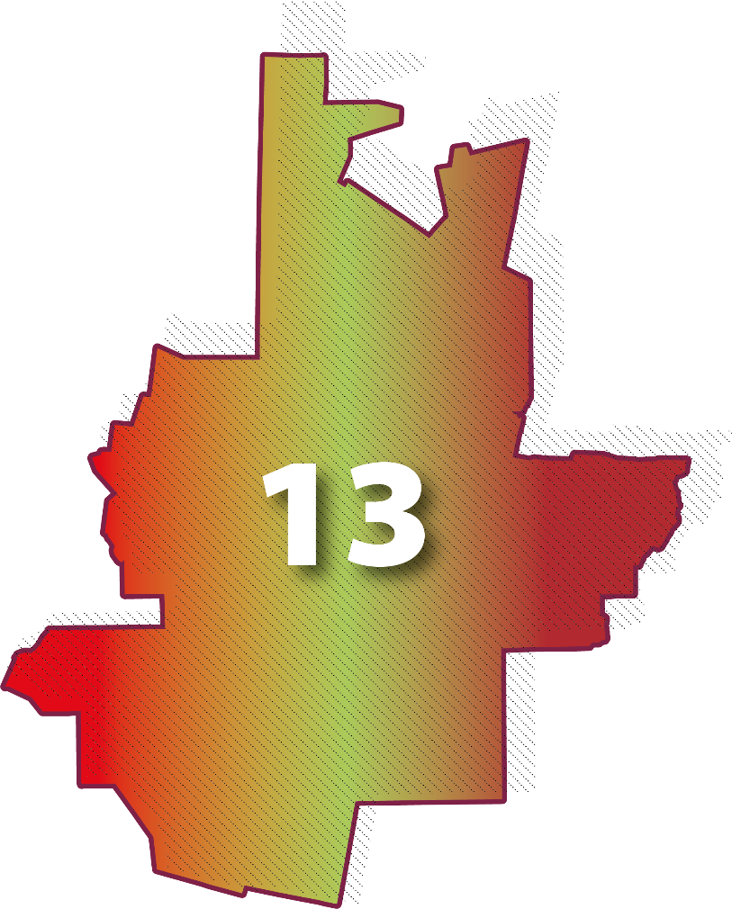
LISTA NOMINAL |  | 35,612
SECCIONES |  | 29
CASILLAS |  | 66

PARTICIPACIÓN CIUDADANA |  | 54.1166%
ABSTENCIONISMO |  | 45.8834%

